Vse vaje
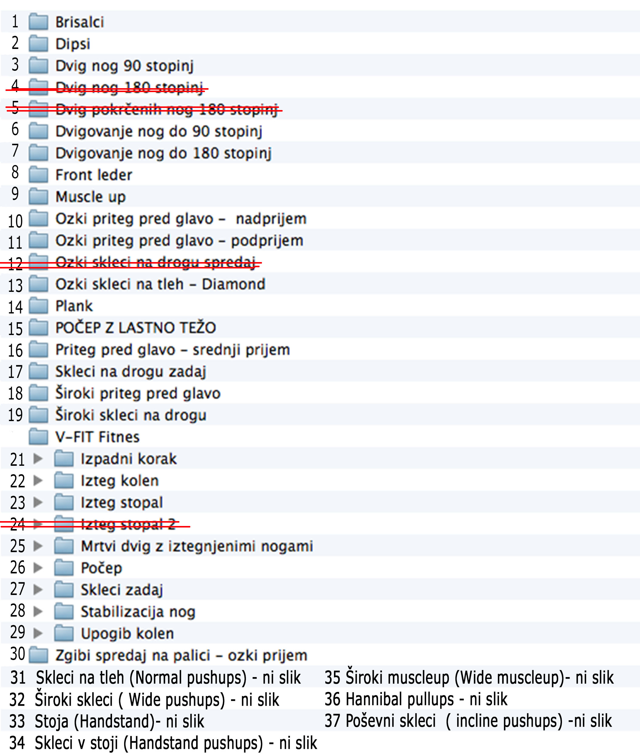
Št. | Ime (SLO) | Ime (ANG) | Mišice | Slika | Opis
1 | Brisalci | Windshield wipers | trebušne mišice, mišice rok, ramenske mišice, prsne mišice, hrbtne mišice | 1 | Na drog se primite tako, da bodo roke v širini ramen. Noge držite iztegnjene, skupaj ter jih počasi dvignite do kota 180° glede na trup. Iz tega položaja noge najprej spustite v eno stran do vzporednega položaja glede na tla. Nato pa še noge zasučite v nasprotno stran stran ponovno do vzporednega položaja glede na tla. Ko gib izvedete v levo in desno ste opravili eno ponovitev.
2 | Dipsi | Dips | prsne mišice, triceps, trebušne mišice, ramena, zgornji del hrbta | 2 | Roke postavimo vsako na svoj drog. Pogled je usmerjen naprej, telo naj v navpičnem položaju, kolena so pokrčena, komolci so ozko ob telesu. Gib začne v skoraj popolnem iztegu v komolcih in jih počasi upogne ter začne spuščati dol proti tlem. Spet se spusti čim dlje, če je le mogoče, se biceps na dnu dotakne podlakti. Iz spodnje točke se počasi začne dvigovati nazaj v začetni položaj. V vrhu položaja so komolci skoraj iztegnjeni, a nikoli popolnoma.
3 | Dvig nog do 90° | L – sit hold | trebušne mišice | 3 | Na drog se primite tako, da bodo roke najmanj v širini ramen. Dvignite noge do kota 90° glede na trup. V zgornji točki zadržite položaj za 10 sekund. Imejte napete trebušne mišice a kljub temu poskušajte rahlo dihati, ne zadržujte sape. Po izteku zadanega časa noge počasi spet spustite v začetni položaj.
6 | Dvigovanje nog do 90 stopinj | L – sit leg raises | trebušne mišice | 6 | Primite drog z širokim nadprijemom. Iztegnjen trup naj visi na drogu. Počasi dvigujte iztegnjene noge do kota 90⁰. Ko dosežete pravi kot počasi spuščajte nogi v njun začetni položaj, medtem pa ohranite napetost v trebušnih mišicah.
7 | Dvigovanje nog do 180° | Leg raises - tap to bar | trebušne mišice | 7 | Na drog se primite tako, da bodo roke v širini ramen. Noge držite iztegnjene, nato jih skupaj ter počasi dvigujte do kota 180°. Ko se prsti stopal dotaknejo droga zadržite položaj za del sekunde in se počasi vrnite nazaj v začetni položaj. Imejte napete trebušne mišice a kljub temu poskušajte rahlo dihati, ne zadržujte sape. Pri dvigu nog izdihnite, pri spustu pa vdihnite.
8 | Smučarska preža ob steni | Wall sit | stegenske mišice | 8 | S hrbtom se opremo na steno ali na kašno drugo trdno podlago, s stopali stopimo za korak stran od stene. Spustimo se ob steni navzdol, vse dokler v kolenskem sklepu ne dosežemo kota 90 stopinj. Roke počivajo prekrižane na ramenih. Takšen položaj zadržimo določen čas, ki ga zahteva program.
9 | Dvig čez drog | Muscleups | hrbtne mišice, prsne mišice, mišice ramenskega obroča, mišice nadlahti, podlahti, trebušne mišice, mišice spodnjega dela hrbta | 9 | Z rokami se primemmo za drog malo širše od ramen. Na drog se pritegnemo do višine ramen, nakar se z rotacijo rok v ramenih in sunkom trupa dvignemo to točke, kjer roke v komolcih stegnemo in se zadržimo v tem položaju za del sekunda. Počasi se spustimo v začetni položaj in gib znova ponovimo.
10 | Priteg pred glavo - ozki nadprijem | Close grip pullups | velika hrbtna mišica, nadlahtne mišice, podlahti | 10 | Drog primete tako, da so dlani čimbližje in v nadprijemu, prijem pa je širši od ramen. Vajo začnite v prostem visu, roke so popolnoma iztegnjene. Najprej začnite skupaj stiskati lopatice, nato pa začnite vleči z rokami. Popolnoma se osredotočite na pot komolcev. Te potiskajte dol in nazaj, čim dlje za hrbet. Ko se dvigate in oči prečijo drog, še vedno potiskajte komolce nazaj in se poskusite s sredino prsi dotakniti droga. Ta položaj zadržite za delček sekunde na kar se pa začnite počasi vračati v začetni položaj. Ko ste v dnu vaje, začnite brez premora zopet zategovati lopatice skupaj in se dvigati.
11 | Priteg pred glavo - ozki podprijem | Close grip pullups | velika hrbtna mišica, nadlahtne mišice, podlahti | 11 | Drog primete z podprijemu tako, da so dlani čim bližje. Vajo začnite v prostem visu, kjer so roke popolnoma iztegnjene. Trup naj bo raven in prsi izbočene. Potegnite rame navzdol in skupaj. Povlecite nadlahti proti telesu in tako dvignite trup do najvišje možne točke. Lopatice v tem položaju naj ostanejo potegnjene nazaj in navzdol, prsi pa izbočene. Počasi se spustite v začetni položaj, dokler niso roke povsem iztegnjene.
13 | Ozki skleci | Diamond pushups | prsne mišice, mišice rok, trebušne mišice, ramenske mišice | 13 | Iztegnemo roke in dlani postavimo skupaj, tako da se palca in kazalca obeh rok dotikata. Telo je vzravnano, pogled je usmerjen v tla. Vdihnemo in vajo izvedemo tako, da telo, ki je ves čas vzravnano s krčenjem rok v komolcih spustimo proti tlom. Komolce ne tišimo k trupu ampak jih počasi spuščamo starn od telesa. Ko je telo vzporedno s tlemi oziroma se s prsmi skoraj dotikamo tal, se z iztegovanjem komolcev dvignemo nazaj v začetni položaj. Med dvigovanjem telesa izdihnemo.
14 | Plank | Plank | trebušne mišice, mišice spodnjega dela hrbta | 14 | Začnite v položaju za sklece. Podlahti položite na tla v širini ramen ali celo malo navznoter. Stojimo na prstih stopal. Trup držimo iztegnjen in trebušne mišice so napete. Gre za statično držo za določen čas.
15 | Počep z lastno težo | Squat | Sprednje stegenske mišice, zadnje stegenske mišice, zadnjična mišica | 15 | Postavite se v pokončen položaj. Ramena držite nazaj in prsni koš naj bo izbočen. Roke prekrižajte na ramena, stopala pa postavite v širino ramen. Gibanje pričnite z globokim vdihom, nato pa začnete boke pomikati nazaj in navzdol, tako da se pričneta krčiti tudi koleni. Kolena ne spejo pogledati preko prstov stopal. Pazite na to, da prsni koš in rameni ostanejo poravnani, prav tako mora ostati raven hrbet. Pogled je ves čas usmerjen naprej. Če se še počutite udobno in v formi, se lahko spustite do konca, če ne se pa ustavite prej do točke kjer vam vaša gibljivost to dovoljuje. Vključite jedro telesa, izdihnite in se skozi pete dvignite nazaj v stoječ položaj.
16 | Priteg pred glavo – srednji prijem | Normal pullups | velika hrbtna mišica, nadlahtne mišice, podlahti | 16 | Drog primete tako, da so dlani v nadprijemu, prijem pa je širši od ramen (običajno toliko, da je podlaket pravokotno na tla v vrhu zgiba). Vajo začnite v prostem visu, roke so popolnoma iztegnjene. Najprej začnite skupaj stiskati lopatice, nato pa začnite vleči z rokami. Popolnoma se osredotočite na pot komolcev. Te potiskajte dol in nazaj, čim dlje za hrbet. Ko se dvigate in oči prečijo drog, še vedno potiskajte komolce nazaj in se poskusite s sredino prsi dotakniti droga. Ta položaj zadržite za delček sekunde na kar se pa začnite počasi vračati v začetni položaj. Ko ste v dnu vaje, začnite brez premora zopet zategovati lopatice skupaj in se dvigati.
17 | Nihalni dips | Korean dips | mišice rok, podlahtne mišice, hrbtne mišice, prsne mišice, ramenske mišice | 17 | Vsedite se na drog in postavite zapestja malo širše od vašega trupa. Zapestja na drogu so v nadprijemu. z nadprijemom. Nato se počasi spustite dol zavijte s trupom pod palico v nihajnem gibanju pri katerem ostajajo noge iztegnjene kolikor se da. Spustite se do točke, kjer dosežete kot v komolcih 90 stopinj. Nato začnete roke iztegovati in se vračati po isti poti oz. loku gibanja v začetni položaj.
18 | Priteg pred glavo – široki prijem | Wide pullups | velika hrbtna mišica, nadlahtne mišice, podlahti | 18 | Drog primete tako, da so dlani v nadprijemu, prijem pa je zelo širok.. Vajo začnite v prostem visu, roke so popolnoma iztegnjene. Najprej začnite skupaj stiskati lopatice, nato pa začnite vleči z rokami. Popolnoma se osredotočite na pot komolcev. Te potiskajte dol in nazaj, čim dlje za hrbet. Ko se dvigate in oči prečijo drog, še vedno potiskajte komolce nazaj in se poskusite s sredino prsi dotakniti droga. Ta položaj zadržite za delček sekunde na kar se pa začnite počasi vračati v začetni položaj. Ko ste v dnu vaje, začnite brez premora zopet zategovati lopatice skupaj in se dvigati.
19 | Zgibi spredaj na drogu – široki prijem | One bar dip - wide grip | zadnje nadlahtne mišice, podlahti, prsne mišice | 19 | Postavimo se v položaj, kjer se z iztegnjenimi rokami držimo na drogu. Drža je pokončna, zapestja držimo malo širše od širine trupa. Noge visijo iztegnjene v zraku in se z stegni se dotikamo droga. Komolce začnemo počasi krčiti navzven, telo pa počasi spuščamo ob dorgu navzdol. Ko dosežemo najnižjo možno točko se počasi dvignemo v začetni položaj pri katerem zopet iztegnemo roke.
21 | Izpadni korak | Lunges walk | sprednje stegenske mišice, zadnje stegenske mišice, zadnjična mišica, meča | 21 | Postavite se v pokončen položaj. Stopite korak naprej tako, da je teža na sprednji nogi, stopalo zadnje noge je na prstih. Pogled je usmerjen naprej, hrbet vzravnan, ramena držite nazaj in roki držite na boku. Iz začetnega položaja se spustite do točke, kjer se koleno zadnje noge skoraj dotakne tal, v kolenskem sklepu prednje noge je kot 90°. Iz te točke se počasi vrnemo v začetni položaj. Naredite ponovitve najprej do konca za eno nogo, nato zamenjajte še za drugo. Vdihnite, ko se spuščate navzdol, ob izdihovanju se dvigujte v začetni položaj.
27 | Skleci v opori zadaj | Bench dip | zadnje nadlahtne mišice, ramenske mišice, trebušne mišice, prsne mišice, hrbtne mišice | 27 | Z rokama se opremo na klop obrnjeni stran, komolca čim bolj iztegnemo, trup vzravnamo, pogled usmerimo naprej. Sklece v opori zadaj izvajamo počasi in kontrolirano tako, da se počasi spustimo dol do pravokotnega položaja v komolcu. Pri spodnji točki se za del sekunde ustavimo in počasi vrnemo v začetni položaj. Ob dvigu v prvotni položaj izdihnemo, pri spusti pa vdihnemo.
30 | Zgibi spredaj na drogu – ozki prijem | One bar dips | zadnje nadlahtne mišice, podlahti, prsne mišice | 30 | Postavimo se v položaj, kjer se z iztegnjenimi rokami držimo na drogu. Drža je pokončna, zapestja držimo skupaj. Noge visijo iztegnjene v zraku in se z stegni se dotikamo droga. Komolce začnemo počasi krčiti navzven, telo pa počasi spuščamo ob dorgu navzdol. Ko dosežemo najnižjo možno točko se počasi dvignemo v začetni položaj pri katerem zopet iztegnemo roke.
31 | Skleci na tleh | Normal pushups | prsne mišice, mišice rok, trebušne mišice, ramenske mišice | 31 | Iztegnemo roke in dlani postavimo na tla malo širše od ramen. Telo je vzravnano, pogled je usmerjen v tla. To je začetni položaj. Vdihnemo in vajo izvedemo tako, da telo, ki je ves čas vzravnano in v ležni opori, s krčenjem rok v komolcih spustimo proti tlom. Ko je telo vzporedno s tlemi oziroma se s prsmi skoraj dotikamo tal, se z iztegovanjem komolcev dvignemo nazaj v začetni položaj. Med dvigovanjem telesa izdihnemo.
32 | Široki skleci | Wide pushups | prsne mišice, mišice rok, trebušne mišice, ramenske mišice | 32 | Postavite se v položaj za sklece, a roke postavite vsaj deset centimetrov širše od širine ramen. Telo je vzravnano, pogled je usmerjen v tla. Vdihnemo in vajo izvedemo tako, da telo, ki je ves čas vzravnano s krčenjem rok v komolcih spustimo proti tlom. Komolce ne tišimo k trupu ampak jih počasi spuščamo starn od telesa. Ko je telo vzporedno s tlemi oziroma se s prsmi skoraj dotikamo tal, se z iztegovanjem komolcev dvignemo nazaj v začetni položaj. Med dvigovanjem telesa izdihnemo.
33 | Stoja | Handstand hold | ramenskege mišice, mišice rok, prsne mišice, hrbtne mišice, mišice trupa | 33 | Stojte pokončno in dvignite roke nad glavo. Z eno nogo naredite korak naprej. Z iztegnjenimi rokami se nagnite naprej proti tlom, pokrčeno nogo pa dvignite v zrak, da pride v linijo z iztegnjenimi rokami, ki so naša opora na tleh. Priključite še drugo nogo tako, da sta iztegnjeni in se dotikata. Celo telo poravnamo, glavo pa držimo v nevtralnem položaju. Ta položaj zadržite tako dolgo, kot ga zahteva sama vaja.
34 | Skleci v stoji | Handstand pushups | ramenskege mišice, mišice rok, prsne mišice, hrbtne mišice, mišice trupa | 34 | Postavite se v položaj, kjer boste od zida ali kakšne druge podlage oddaljeni za nekaj centimetrov. Stojte pokončno in dvignite roke nad glavo. Z eno nogo naredite korak naprej. Z iztegnjenimi rokami se nagnite naprej proti tlom, pokrčeno nogo pa dvignite v zrak, da pride v linijo z iztegnjenimi rokami, ki so naša opora na tleh. Priključite še drugo nogo tako, da sta iztegnjeni in se dotikata. Celo telo poravnamo, glavo pa držimo v nevtralnem položaju. Zid ali podlago uporabljajte kot pomoč, če bo ta potrebna. Počasi se spuščajte proti tlom, ko dosežete najnižjo točko se vrnite v položaj, kjer boste imeli iztegnjene roke in gib zopet ponovite.
35 | Široki dvig čez drog | Wide muscleups | hrbtne mišice, prsne mišice, mišice ramenskega obroča, mišice nadlahti, podlahti, trebušne mišice, mišice spodnjega dela hrbta | 35 | Z rokami se primememo za drog zelo široko. Na drog se pritegnemo do višine ramen, nakar se z rotacijo rok v ramenih in sunkom trupa ter nog dvignemo to točke, kjer roke v komolcih stegnemo in se zadržimo v tem položaju za del sekunde. Počasi se spustimo v začetni položaj in gib znova ponovimo.
36 | Obratni poteg do hrbta | Hannibal pullups | mišice rok, hrbtne mišice, prsne mišice, ramenske mišice, trebušne mišice, mišice spodnjega dela hrbta | 36 | Za hrbtom postavite dlani čim bolj skupaj, zapestja držite v podprijemu. Iz sedečega položaja na drogu se počasi spustite v položaj, kjer se bosta zgornji del trupa in noge visela v zraku, z rokami pa se boste držali droga. Tukaj se začne začetni položaj. Iz tega položaja se potegnite gor proti drogu tako, da krčite komolce. Poskušajte doseči najvišjo točko nakar počasi iztegnete roke in ponovite gibanje.
37 | Poševni skleci | Incline pushups | prsne mišice, mišice rok, trebušne mišice, ramenske mišice | 37 | Iztegnemo roke in dlani postavimo na klop ali kakšno drugo podlago, tako da je položaj rok višji od položaja stopal. Telo je vzravnano, pogled je usmerjen v tla. To je začetni položaj. Vdihnemo in vajo izvedemo tako, da telo, ki je ves čas vzravnano in v ležni opori, s krčenjem rok v komolcih spustimo proti tlom. Ko je telo vzporedno s tlemi oziroma se s prsmi skoraj dotikamo tal, se z iztegovanjem komolcev dvignemo nazaj v začetni položaj. Med dvigovanjem telesa izdihnemo.

